3ب
 گروه مهندسین مشاور پارس |  |  |  |  |  |  | گروه مهندسین مشاور پارس |  |  |  |  |  |  |  |  |  |  |  |  |  |  |  |  |  |  |  |  | 
 |  |  |  | تاریخ گزارش:1389/05/12 |  |  | گزارش پیشرفت کار پروژه عمليات زير سازي قطعه 3/ب راه آهن قزوين - رشت

 | شناسنامه اطلاعات قراردادی |  |  |  |  |  |  |  |  |  |  |  |  | شناسنامه فنی |  |  |  |  |  | وضعیت مالی پروژه |  |  |  |  |  |  |  |  |  | واريانت پيشنهادي
 | اطلاعات كلي |  |  |  |  |  | قرارداد اوليه |  | قرارداد متمم |  |  |  |  | مسير |  |  | ابنيه |  |  | سند مالی |  | شماره آخرین كاركرد | تاریخ آخرین كاركرد | مبلغ تاييد شده مشاور |  | مبلغ تایید شده کارفرما |  |  |  | طول واريانت |  | 2987
 | كارفرما |  | وزارت راه و ترابری - اداره كل منطقه 4 شركت ساخت و توسعه حمل و نقل كشور |  | ضريب بالاسري | 1.3 | تاريخ عقد قرارداد | 1385/10/13 | تاريخ عقد قرارداد |  |  | - |  | طول مسير(كيلومتر) |  | 11.485 | تعداد كل آبروها (دستگاه) |  | 32 | صورت وضعیت |  | 18 | 1389/02/31 | 87,140,359,944 |  | 86,978,336,599 |  |  |  | كيلومتر شروع |  | 101710
 |  |  |  |  | ضريب منطقه اي | 1.15 | مدت قرارداد (ماه) اولیه | 26ماه | مدت قرارداد |  |  | - |  |  |  |  | تعداد كل پل هاي خاص (دستگاه) |  | 3 |  |  |  |  |  |  |  |  |  |  | كيلومتر پايان |  | 104697
 |  |  |  |  |  |  | مبلغ قرارداد اوليه (ريال) | 314,607,528,098 |  |  |  |  |  |  |  |  |  |  |  |  |  |  |  |  |  |  |  |  |  | تعداد تونل |  | 1
 |  |  |  |  | مينوس | 1.60% | تاريخ پايان قرارداد | 1387/12/17 | تاريخ پايان قرارداد |  |  | - |  |  |  |  | تعداد كل پل هاي زيرگذر و روگذر (دستگاه) |  | 3 | تعدیل |  | 12 | 1389/02/31 | 22,264,295,793 |  | 22,264,295,793 |  |  |  | طول كل تونلها (متر) |  | 1074
 | دستگاه نظارت |  | مهندسين مشاور پارس |  | فهرست بهاء | راه و باند 1385 | مبلغ تجدید نظر پیمان |  | مبلغ قرارداد |  |  | - |  | عرض سابگريد (متر) |  | 7 | طول پل هاي بزرگ و خاص (متر) |  | 1451 |  |  |  |  |  |  |  |  |  |  | تعداد ابنيه تيپ |  | 1
 | پيمانكار |  | شركت خلخال دشت |  |  |  | شاخص مبناي تعديل | سه ماه دوم 1385 | شاخص مبناي تعديل |  |  | - |  |  |  |  | طول تونلها با احتساب گالري(متر) |  | 4262.43
 | محل پروژه |  | استان گيلان |  |  |  | شماره قرارداد | 3/149216 | شماره قرارداد |  |  | - |  |  |  |  |  |  |  | ماشين آلات اصلی
 |  |  |  |  |  |  |  |  |  |  |  |  |  |  |  |  | تعداد تونلها (دستگاه) |  | 7
 |  |  |  |  |  |  |  |  |  |  |  |  |  |  |  |  |  |  |  | نوع |  |  | بلدوزر | گريدر | لودر | غلطك | كاميون | پمپ بتن | تراك ميكسر | بیل مکانیکی | سنگ شكن | دستگاه حفارشمع
 |  | نمايي از محدوده واريانت حد فاصل كيلومتر 710+101 الي 697+104 |  |  |  |  |  |  |  | نیروی انسانی |  |  |  | وضعیت پیشرفت فيزيكي |  |  | وضعیت پیشرفت ريالي |  |  | تعداد ماشين آلات موجود |  |  | 3 | 1 | 6 | 4 | 5 | 2 | 3 | 5 | 1 | 2
 |  |  |  |  |  |  |  |  |  | تعداد(نفر) طي ماه |  |  |  | طبق برنامه تا كنون |  | 100% | طبق برنامه تا كنون |  | 100.00%
 |  |  |  |  |  |  |  |  |  |  |  |  |  | واقعي تا كنون |  | 31.16% | واقعي تا كنون |  | 27.65% | تعداد ماشين آلات فعال |  |  | 3 | 1 | 6 | 4 | 5 | 1 | 3 | 5 | 1 | 0
 |  |  |  |  |  |  |  |  |  | 141 |  |  |  | مقدار تاخير |  | 68.84% | مقدار تاخير |  | 72.35%
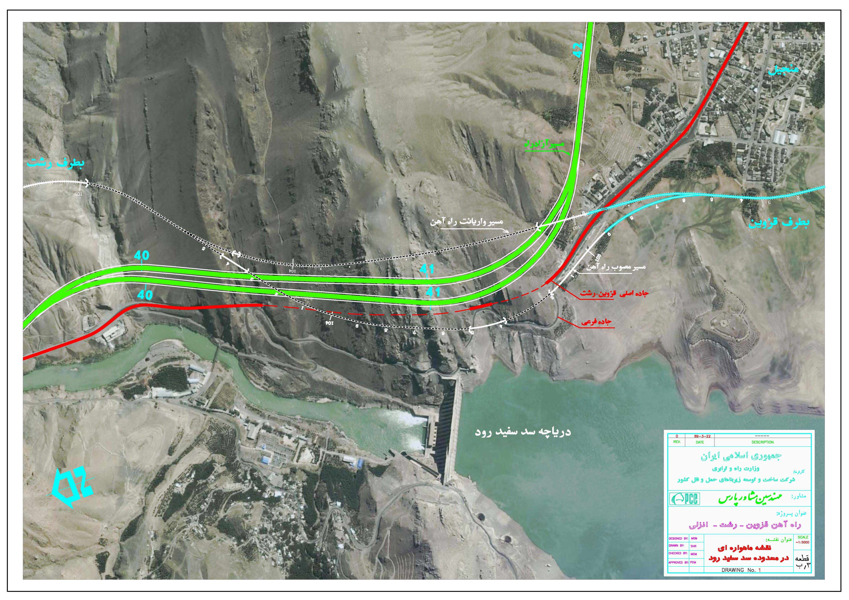
 |  |  |  |  |  |  |  |  |  |  |  |  |  | واقعي ماهيانه |  | 0.41% | واقعي ماهيانه |  | 0

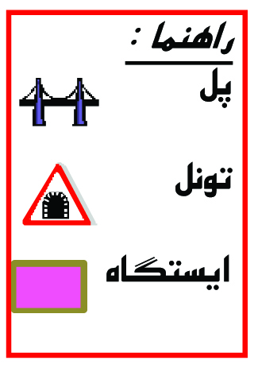
 |  |  |  |  |  |  |  |  |  | کارهای انجام شده در مسیر |  |  |  |  |  |  |  |  |  |  |  |  | پلان مسير قطعه 3 ب
 |  |  |  |  |  |  |  |  |  | فعاليت |  |  | مقدار كل |  | واحد | مقدار كل كار انجام شده | پيشرفت فيزيكي فعاليت ها | مقدار باقيمانده | مقدار كار انجام شده در طي هفته گذشته
 |  |  |  |  |  |  |  |  |  |  |  |  |  |  |  |  |  |  |  |  |  |  | راه آهن قزوين - رشت - انزلي
 |  |  |  |  |  |  |  |  |  | خاكبرداري |  |  | 432,941 |  | مترمكعب | 249,566 | 57.6% | 183,375
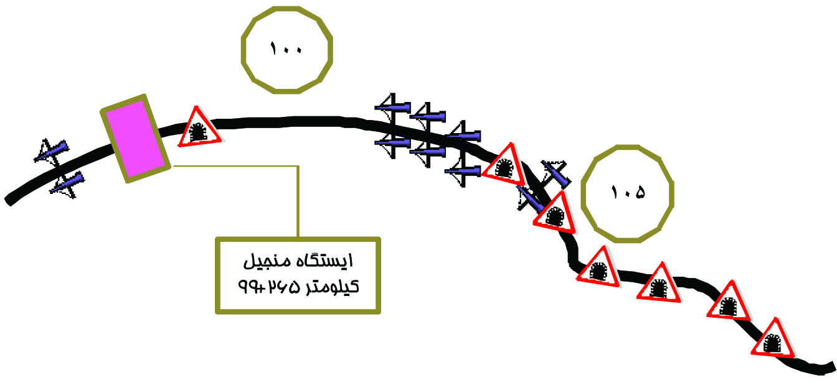
 |  |  |  |  |  |  |  |  |  | خاكريزي |  |  | 342,374 |  | مترمكعب | 59,876 | 17.5% | 282,498
 |  |  |  |  |  |  |  |  |  | پي كني |  |  | 71,500 |  | مترمكعب | 22,200 | 31.05% | 155,180
 |  |  |  |  |  |  |  |  |  | عمليات بنايي |  |  | 34,000 |  | مترمكعب | 6,367 | 18.7% | 27,633
 |  |  |  |  |  |  |  |  |  | قالب بندي |  |  | 251,730 |  | مترمربع | 19,838 | 7.9% | 231,892
 |  |  |  |  |  |  |  |  |  | آرماتور بندي |  |  | 9,602,700 |  | كيلوگرم | 844,679 | 8.8% | 8,758,021
 |  |  |  |  |  |  |  |  |  | بتن ريزي درجا |  |  | 125,632 |  | مترمكعب | 17,298 | 13.8% | 108,334
 |  |  |  |  |  |  |  |  |  | بتن پيش ساخته |  |  | 10,570 |  | مترمكعب | 618 | 5.8% | 9,952
 |  |  |  |  |  |  |  |  |  | تونل | حفاري |  | 212,000 |  | مترمكعب | 50,008 | 23.6% | 161,992
 |  |  |  |  |  |  |  |  |  |  | پوشش نهايي |  | 4,262.43 |  | مترطول | 342 | 8.02% | 3,920

 | اهم مشكلات قطعه 3 ب

 | 1- عدم تاييد واريانت محدوده كيلومتر 96 در محل تلاقي با لوله گاز از طرف شركت ملي گاز منطقه 8 و درخواست ارائه تعهدنامه با امضاي مديرعامل شركت ساخت و توسعه زيربناهاي حمل و نقل كشور |  |  |  |  |  |  |  |  | کارهای اجرايي در ابنیه
 |  |  |  |  |  |  |  |  |  | فعالیت |  |  | آبروها | پل هاي خاص |  | پل هاي زيرگذر و روگذر |  | ديوارهاي حائل | طول تونل |  | مواد و مصالح
 | 2- عدم آزادسازي اراضي محدوده ايستگاه منجيل كه مورد اعتراض سازمان اتكا جهت اجراي ايستگاه در اراضي آن سازمان ميباشد |  |  |  |  |  |  |  |  | واحد |  |  | دستگاه | دستگاه |  | دستگاه |  | دستگاه | متر |  | شرح مواد و مصالح |  | واحد | مقدار مورد نیاز كل |  | مقدار وارده طي ماه |  | مقدار مصرفي كل |  |  | مقذار مورد نياز باقيمانده
 | 3- هماهنگي با سازمانهاي ميراث فرهنگي و سازمان آب منطقه اي جهت حفاري شمعهاي پل بزرگ 700+101 |  |  |  |  |  |  |  |  | تعداد کل |  |  | 32 | 3 |  | 3 |  | - | 4,262 |  | سيمان |  | تن | 53,471 |  | 493 |  | 8,684 |  |  | 44,787
 | 4- كمبود اعتبار تخصيص يافته به طرح |  |  |  |  |  |  |  |  | تعداد تكميل شده |  |  | 5 | - |  | - |  | - | مطابق با جدول تونل ها |  | ميلگرد |  | كيلوگرم | 9,602,700 |  | 22,080 |  | 803,127 |  |  | 8,799,573
 | 5- قصور پيمانكار در تحقق بموقع فعاليتهاي اجرايي مطابق با برنامه زمانبندي مصوب جديد عمليات باقيمانده |  |  |  |  |  |  |  |  | تعداد درحال اجرا |  |  | 8 | 2 |  | 1 |  | -

3 الف
 |  |  |  |  |  | شرکت مهندسین مشاور رهاب |  |  |  |  |  |  |  |  |  |  |  |  |  |  |  |  |  |  |  |  |  | 
 |  |  | تاریخ گزارش : 1403/07/18 |  |  | گزارش پیشرفت کار پروژه عمليات زير سازي قطعه 20 راه‌آهن زاهدان - زابل - بیرجند - مشهد

 | شناسنامه اطلاعات قراردادی |  |  |  |  |  |  |  |  |  |  |  | شناسنامه فنی |  |  |  |  |  |  | وضعیت مالی پروژه |  |  |  |  |  |  |  |  |  | واريانت پيشنهادي
 | اطلاعات كلي |  |  |  |  | قرارداد اوليه |  | قرارداد متمم |  |  |  |  | مسير |  |  |  | ابنيه |  |  | سند مالی |  | شماره آخرین كاركرد | تاریخ آخرین كاركرد | مبلغ تاييد شده مشاور |  | مبلغ تایید شده کارفرما |  |  |  | طول واريانت |  | 9
 | كارفرما | شركت ساخت و توسعه زیربناهای حمل و نقل كشور |  | ضريب بالاسري | 1.3 | تاريخ عقد قرارداد | 1402/03/28 | تاريخ عقد قرارداد |  |  | - |  | طول مسير (كيلومتر) |  |  | 33 | تعداد كل پل‌های همسان و ناهمسان (دستگاه) |  | 123 | صورت وضعیت |  | شماره 8 | 1403/06/31 | 987,685,827,059 |  | 987,685,827,059 |  |  |  | كيلومتر شروع |  | 728500
 |  |  |  | ضريب منطقه اي | 1.15 | مدت قرارداد (ماه) اولیه | 24ماه | مدت قرارداد |  |  | - |  |  |  |  |  | تعداد كل پل‌هاي خاص (دستگاه) |  | 6 |  |  |  |  |  |  |  |  |  |  | كيلومتر پايان |  | 738330
 |  |  |  |  |  | مبلغ قرارداد اوليه (ريال) | 10,165,454,910,478 |  |  |  |  |  |  |  |  |  |  |  |  |  |  |  |  |  |  |  |  |  |  | تعداد تونل |  | 0
 |  |  |  | پلوس | 80.53% | تاريخ پايان قرارداد | 1404/05/03 | تاريخ پايان قرارداد |  |  | - |  |  |  |  |  | تعداد كل پل هاي زيرگذر و روگذر (دستگاه) |  | 8 | تعدیل |  | شماره 7 | 1403/05/31 | 230,391,940,119 |  | 230,391,940,119 |  |  |  | طول كل تونلها (متر) |  | 0
 | دستگاه نظارت | مهندسين مشاور رهاب |  | فهرست بهاء | راه و باند 1401 | مبلغ تجدید نظر پیمان | - | مبلغ قرارداد |  |  | - |  | عرض سابگريد (متر) |  |  | 7 | طول پل‌هاي خاص (متر) |  | 660 |  |  |  |  |  |  |  |  |  |  | تعداد ابنيه تيپ |  | 30
 | پيمانكار | شركت توسعه راههای پارس |  |  |  | شاخص مبناي تعديل | اسفند ماه 1401 | شاخص مبناي تعديل |  |  | - |  |  |  |  |  | طول پل‌های بیش از 10 متر (متر) |  | 95
 | محل پروژه | استان خراسان جنوبی |  |  |  | شماره قرارداد | 15/1402/45414 | شماره قرارداد |  |  | - |  |  |  |  |  | تعداد تونل‌ها (دستگاه) |  | 1 | ماشين آلات اصلی
 |  |  |  |  |  |  |  |  |  |  |  |  |  |  |  |  | طول تونل‌ها (متر) |  | 100
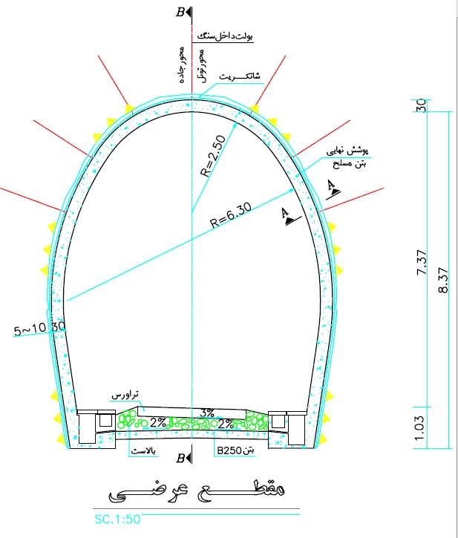
 |  |  |  |  |  |  |  |  |  |  |  |  |  |  |  |  |  |  |  | نوع |  |  | بلدوزر | گريدر | لودر | غلطك | كاميون | پمپ بتن | تراك ميكسر | بیل مکانیکی | رودهدر | دستگاه حفارشمع
 |  |  |  |  |  |  |  |  | نیروی انسانی |  |  |  | وضعیت پیشرفت فيزيكي |  |  |  | وضعیت پیشرفت ريالي |  |  | تعداد ماشين آلات موجود |  |  | 9 | 3 | 6 | 10 | 23 | 1 | 4 | 4 | 0 | 0
 |  |  |  |  |  |  |  |  | تعداد(نفر) طي ماه |  |  |  | طبق برنامه تا كنون |  |  | 53.88% | طبق برنامه تا كنون |  | 53.88%
 |  |  |  |  |  |  |  |  |  |  |  |  | واقعي تا كنون |  |  | 8.03% | واقعي تا كنون |  | 9.72% | تعداد ماشين آلات فعال |  |  | 8 | 3 | 6 | 9 | 21 | 1 | 4 | 4 | 0 | 0 | مقدار كل كار انجام شده تا دوره قبل
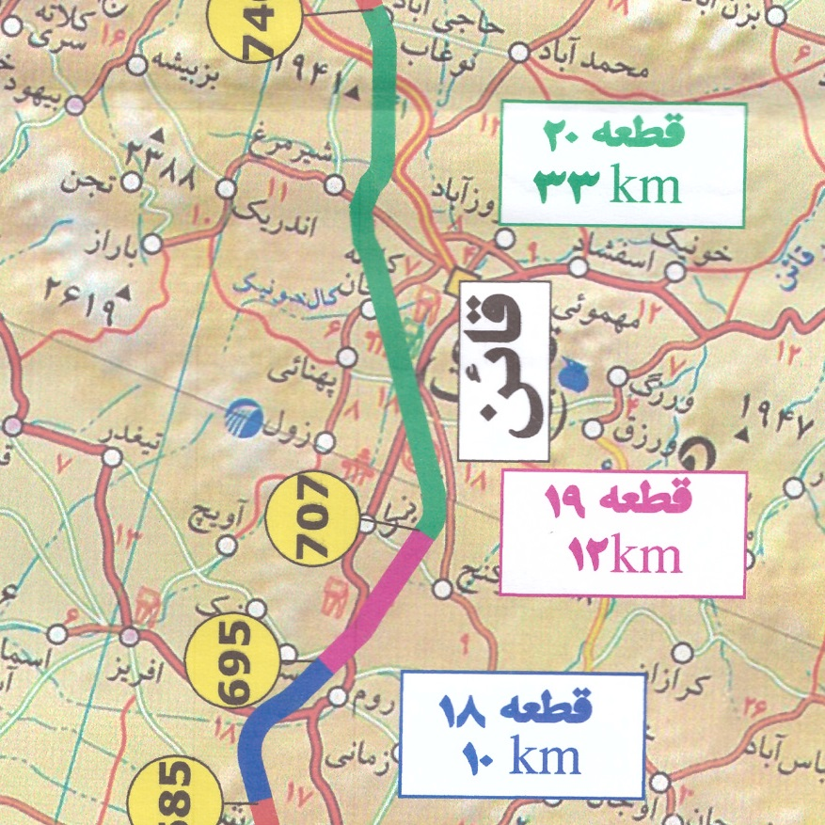
 |  |  |  |  |  |  |  |  | 181 |  |  |  | مقدار تاخير |  |  | 45.85% | مقدار تاخير |  | 44.16%
 |  |  |  |  |  |  |  |  |  |  |  |  | واقعي ماهيانه |  |  | 1.50% | واقعي ماهيانه |  |  |  |  |  |  |  |  |  |  |  |  |  |  |  | 144,000
 |  |  |  |  |  |  |  |  |  |  |  |  |  |  |  |  |  |  |  |  |  |  |  |  |  |  |  |  |  |  |  |  | 342,000
 |  |  |  |  |  |  |  |  | کارهای انجام شده و مقادیر مندرج در قرارداد |  |  |  |  |  |  |  |  |  |  |  |  |  |  |  |  |  |  |  |  |  |  |  | 3,500
 |  |  |  |  |  |  |  |  | فعاليت |  |  | مقدار كل |  | مقدار برآورد شده مطابق نقشه های ابلاغی | واحد | مقدار كل كار انجام شده | پيشرفت فيزيكي فعاليت ها | مقدار باقيمانده | مقدار كار انجام شده دوره ای |  |  |  |  |  |  |  |  |  |  |  |  |  | 0
 |  |  |  |  |  |  |  |  |  |  |  |  |  |  |  |  |  |  |  |  |  |  |  |  |  |  |  |  |  |  |  |  | 3,000
 |  |  |  |  |  |  |  |  | خاكبرداري |  |  | 1,607,694 |  | 732,947 | مترمكعب | 150,000 | 9.3% | 582,947 | 6,000 |  |  |  |  |  |  |  |  |  |  |  |  |  | 0
 |  |  |  |  |  |  |  |  | خاكريزي |  |  | 1,726,771 |  | 2,200,183 | مترمكعب | 356,000 | 20.6% | 1,844,183 | 14,000 |  |  |  |  |  |  |  |  |  |  |  |  |  | 3,400
 |  |  |  |  |  |  |  |  | پي كني |  |  | 22,843 |  | ـ | مترمكعب | 3,700 | 16.2% | 19,143 | 200 |  |  |  |  |  |  |  |  |  |  |  |  |  | 0
 |  |  |  |  |  |  |  |  | عمليات بنايي |  |  | 9,171 |  | ـ | مترمكعب | 0 | 0.0% | 9,171 | 0 |  |  |  |  |  |  |  |  |  |  |  |  |  | 0
 |  |  |  |  |  |  |  |  | قالب بندي |  |  | 93,822 |  | ـ | مترمربع | 3,150 | 3.4% | 90,672 | 150 |  |  |  |  |  |  |  |  |  |  |  |  |  | 0.00
 |  |  |  |  |  |  |  |  | آرماتور بندي |  |  | 2,049 |  | ـ | تن | 0 | 0.0% | 2,049 | 0
 |  |  |  |  |  |  |  |  | بتن ريزي درجا |  |  | 45,547 |  | ـ | مترمكعب | 3,600 | 7.9% | 41,947 | 200
 |  |  |  |  |  |  |  |  | بتن پيش ساخته |  |  | 1,279 |  | ـ | مترمكعب | 0 | 0.0% | 1,279
 |  |  |  |  |  |  |  |  | تونل | حفاري |  | 36,251 |  | ـ | مترمكعب | 0 | 0.0% | 36,251
 |  |  |  |  |  |  |  |  |  | پوشش نهايي |  | 95 |  | ـ | مترطول | 0.00 | 0.0% | 95.0

 | اهم مشكلات قطعه 20

 | 1- ضرورت تسریع در اخذ مجوز برای احداث چاه آب جهت تأمین آب مورد نیاز پروژه |  |  |  |  |  |  |  | کارهای اجرايي در ابنیه (*)
 |  |  |  |  |  |  |  |  | فعالیت |  |  | آبروها | پل هاي خاص |  |  | پل هاي زيرگذر و روگذر |  | ديوارهاي حائل | طول تونل |  | *مواد و مصالح
 | 2- کمبود منابع قرضه جهت تامین مصالح مورد نیاز برای خاکریزی پروژه |  |  |  |  |  |  |  | واحد |  |  | دستگاه | دستگاه |  |  | دستگاه |  | دستگاه | متر |  | شرح مواد و مصالح |  | واحد | مقدار مورد نیاز كل |  | مقدار وارده طي ماه (*) |  | مقدار مصرفي كل |  |  | مقذار مورد نياز باقيمانده
 | 3- رفع معارضین واقع در طول مسیر پروژه و لزوم آزاد سازی اراضی |  |  |  |  |  |  |  | تعداد کل |  |  | 123 | 6 |  |  | 8 |  | 0 | 100 |  | سيمان |  | تن | 23,948 |  | 379 |  | 1,190 |  |  | 22,758
 | 4- ضرورت ابلاغ نقشه‌های ابنیه فنی شامل پل‌ها و تونل‌ها |  |  |  |  |  |  |  | تعداد تكميل شده |  |  | 0 | 0 |  |  | 0 |  | 0 | در دست مطالعه |  | ميلگرد |  | تن | 2,049 |  | 11 |  | 5 |  |  | 2,044
 |  |  |  |  |  |  |  |  | تعداد درحال اجرا |  |  | 5 | 1 |  |  | 0 |  | 0
 |  |  |  |  |  |  |  |  | (*) | پس از تکمیل مطالعات و ابلاغ نقشه ها تدقیق خواهد شد |  |  |  |  |  |  |  |  |  |  | (*) | جهت مصرف در تجهیز کارگاه و بتن ریزی آبرو ها

 |  |  |  |  |  |  |  |  |  |  |  |  |  |  |  |  |  |  |  |  |  |  | 133,676
 |  |  |  |  |  |  |  |  |  |  |  |  |  |  |  |  |  |  |  |  |  |  | 67,454
 |  |  |  |  |  |  |  |  |  |  |  |  |  |  |  |  |  |  |  |  |  |  | 171,460
 |  |  |  |  |  |  |  |  |  |  |  |  |  |  |  |  |  |  |  |  |  |  | 1,648
 |  |  |  |  |  |  |  |  |  |  |  |  |  |  |  |  |  |  |  |  |  |  | 370
 |  |  |  |  |  |  |  |  |  |  |  |  |  |  |  |  |  |  |  |  |  |  | 589

